TABLA 1
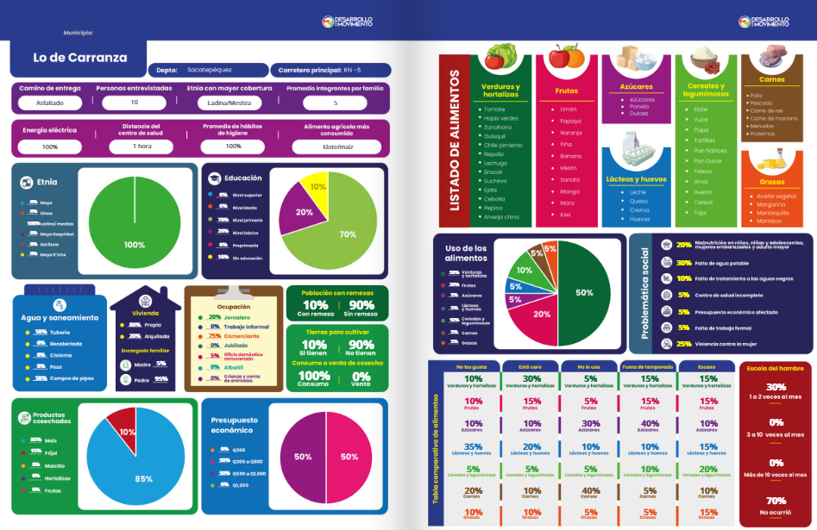
Comunidad | Santa Lucia Los Ocotes
Descargar | PDF

FORMULARIO
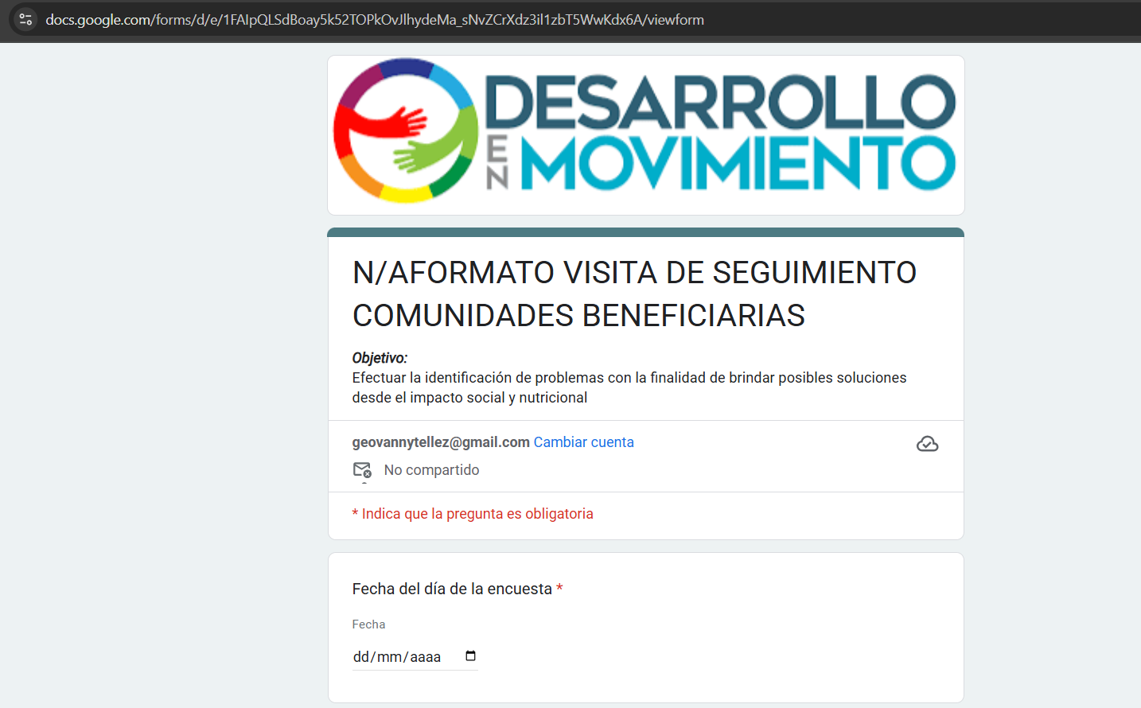
https://docs.google.com/forms/u/0/d/e/1FAIpQLSdBoay5k52TOPkOvJlhydeMa_sNvZCrXdz3il1zbT5WwKdx6A/formResponse

DIAGNOSTICO COMUNITARIO
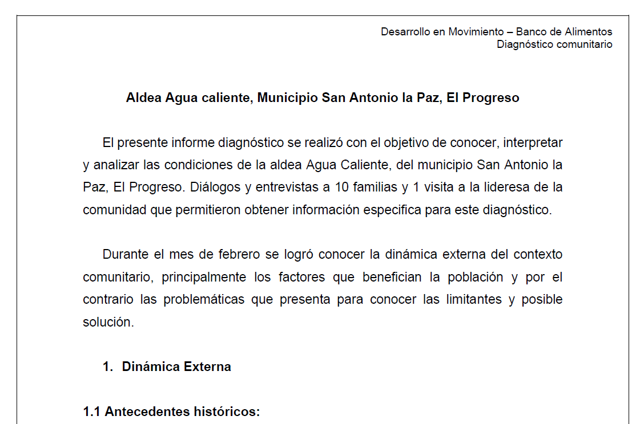
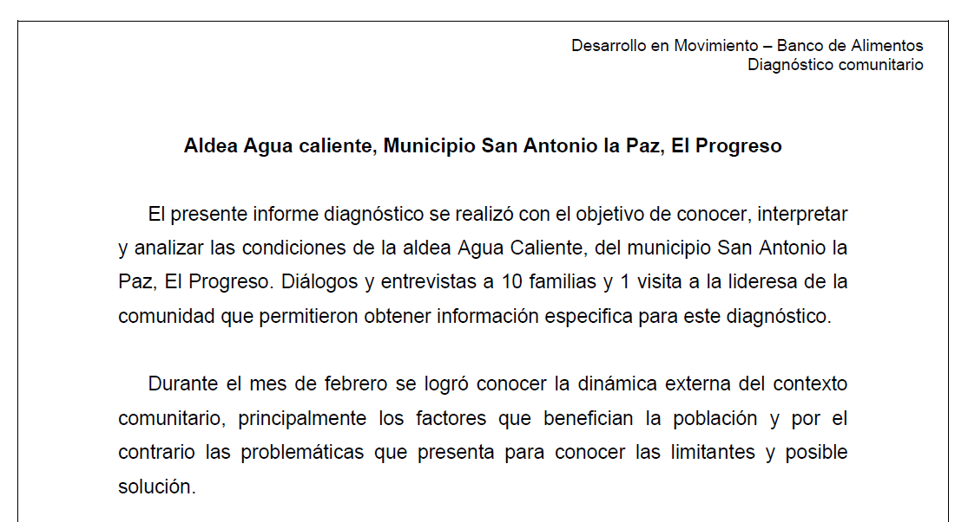
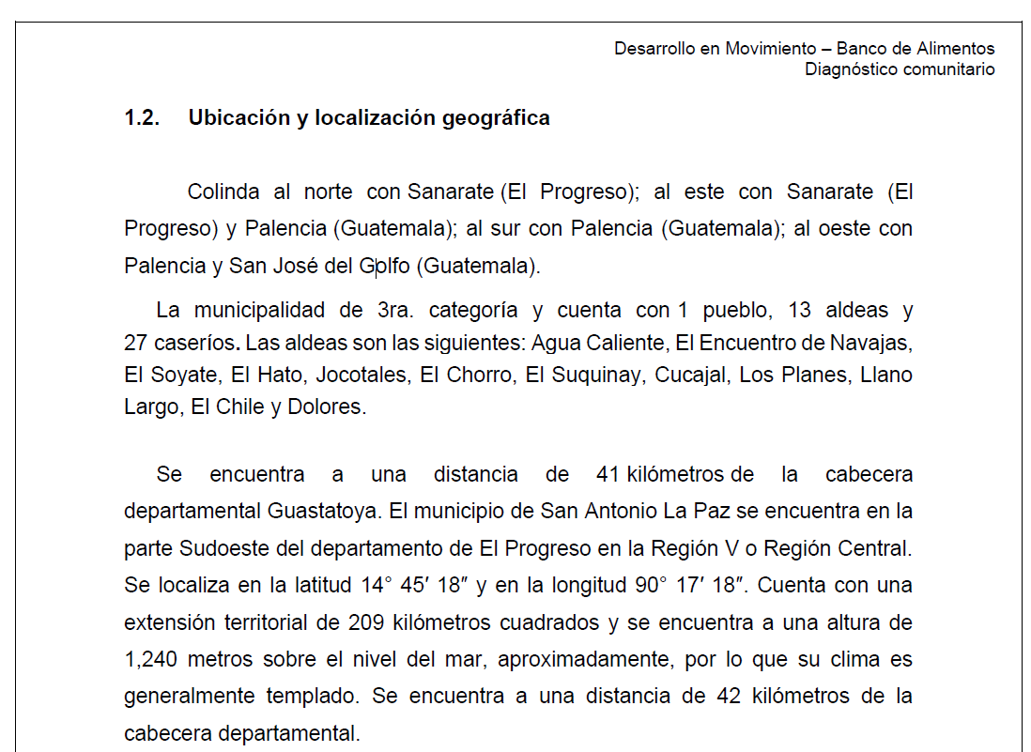
Departamento | El Progreso
Municipio | San Antonio la Paz
Aldea | Agua Caliente | Historico de diagnostico
Caserio |  | Nombre del archivo | Fecha de registro | Opciones
GENERAR DIAGNOSTICO
 |  | Diagnostico El Progreso | 2025-06-27 | Descargar
 |  | Diagnostico El Progreso | 2025-07-27 | Descargar

AUDITORIA
Hallazgos

Reclamos

Reclamos

Reclamos

